3.市值比GDP
股市市值/GDP
年份 | 市值（万亿） |  |  | GDP（亿元） 无背景数字为预估 | 比值
 | 上证 | 深证 | 合计
2020.12 | 44.9 | 33.3 | 78.2 | 1050000 | 74.48%
2020.6 | 36 | 25.8 | 61.8 | 1020000 | 60.59%
2019.12 | 35.5 | 21.8 | 57.3 | 990865 | 57.83%
2019.6 | 31 | 20.2 | 51.2 | 955073 | 53.61%
2018.12 | 26.9 | 17.9 | 44.8 | 919281 | 48.73%
2018.6 | 33 | 22 | 55 | 875659 | 62.81%
2017.12 | 33.1 | 23.5 | 56.6 | 832036 | 68.03%
2017.6 | 30.4 | 21.1 | 51.5 | 789216 | 65.25%
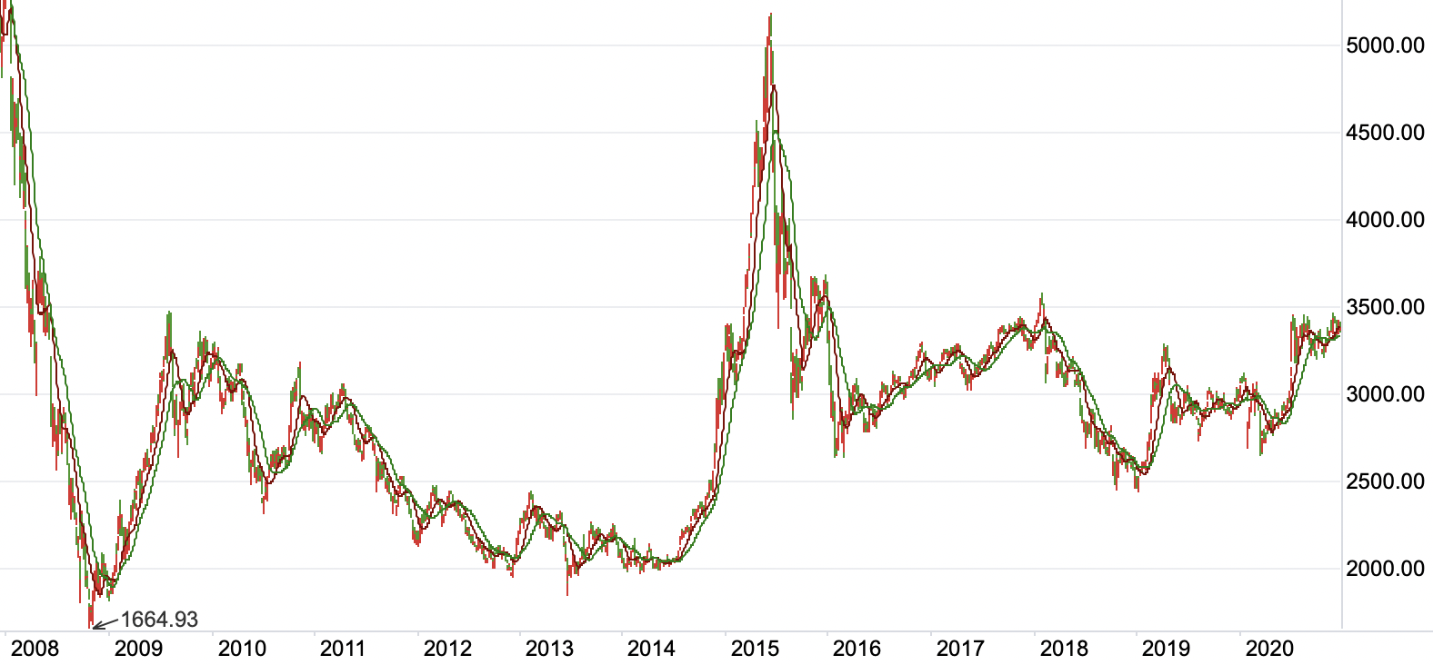
2016.12 | 28.4 | 23.6 | 52 | 746395 | 69.67% | 看图得出大概40-60%为低估（仅限此表）
2016.6 | 24.8 | 20.1 | 44.9 | 717627 | 62.57%
2015.12 | 29.4 | 21.8 | 51.2 | 688858 | 74.33%
2015.6 | 37.9 | 27.9 | 65.8 | 666211 | 98.77%
2014.12 | 24.3 | 12.5 | 36.8 | 643563 | 57.18%
2014.6 | 14.8 | 9 | 23.8 | 618263 | 38.49%
2013.12 | 15.1 | 8.5 | 23.6 | 592963 | 39.80%
2013.6 | 16.2 | 8.4 | 24.6 | 565772 | 43.48%
2012.12 | 15.8 | 5.9 | 21.7 | 538580 | 40.29%
2012.6 | 15.8 | 7.6 | 23.4 | 513260 | 45.59%
2011.12 | 14.8 | 7.6 | 22.4 | 487940 | 45.91%
2011.6 | 17.9 | 7.9 | 25.8 | 450030 | 57.33%
2010.12 | 17.9 | 8.5 | 26.4 | 412119 | 64.06%
2010.6 | 14.8 | 5.8 | 20.6 | 380319 | 54.17%
2009.12 | 18.4 | 5.8 | 24.2 | 348518 | 69.44%
2009.6 | 14.6 | 3.9 | 18.5 | 333881 | 55.41%
2008.12 | 9.6 | 2.4 | 12 | 319245 | 37.59%
2008.6 | 18.2 | 4.3 | 22.5 | 294668 | 76.36%
2007.12 | 26.9 | - | - | 270092 | -
2006.12 | 7.1 | - | - | 219439 | -
2005 | 2.2 | - | - | 187319 | -

4.市值比M2
股市市值/M2
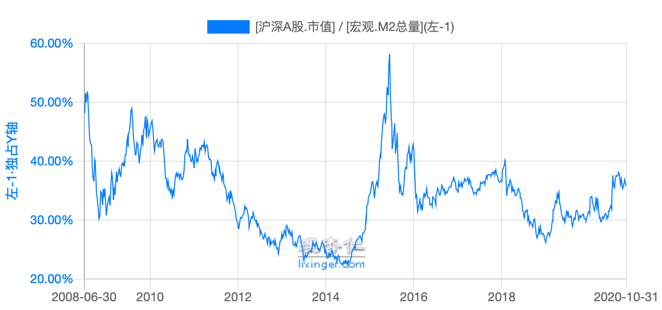
理杏仁绘图
年份 | 市值（万亿） |  |  | M2 (万亿) | 比值
 | 上证 | 深证 | 合计
2020.10 | 44.9 | 33.3 | 78.2 | 214.97 | 36.38%
2020.6 | 36 | 25.8 | 61.8 | 213.49 | 28.95%
2019.12 | 35.5 | 21.8 | 57.3 | 198.65 | 28.84%
2019.6 | 31 | 20.2 | 51.2 | 192.14 | 26.65%
2018.12 | 26.9 | 17.9 | 44.8 | 182.67 | 24.52%
2018.6 | 33 | 22 | 55 | 177.02 | 31.07%
2017.12 | 33.1 | 23.5 | 56.6 | 167.68 | 33.76%
2017.6 | 30.4 | 21.1 | 51.5 | 163.13 | 31.57%
2016.12 | 28.4 | 23.6 | 52 | 155.01 | 33.55%
2016.6 | 24.8 | 20.1 | 44.9 | 149.05 | 30.12%
2015.12 | 29.4 | 21.8 | 51.2 | 139.23 | 36.77%
2015.6 | 37.9 | 27.9 | 65.8 | 133.34 | 49.35%
2014.12 | 24.3 | 12.5 | 36.8 | 122.84 | 29.96% | 此表20-30%低估，35%以上高估
上证指数
2014.6 | 14.8 | 9 | 23.8 | 120.96 | 19.68%
2013.12 | 15.1 | 8.5 | 23.6 | 110.65 | 21.33%
2013.6 | 16.2 | 8.4 | 24.6 | 105.44 | 23.33%
2012.12 | 15.8 | 5.9 | 21.7 | 97.42 | 22.28%
2012.6 | 15.8 | 7.6 | 23.4 | 92.50 | 25.30%
2011.12 | 14.8 | 7.6 | 22.4 | 85.16 | 26.30%
2011.6 | 17.9 | 7.9 | 25.8 | 78.08 | 33.04%
2010.12 | 17.9 | 8.5 | 26.4 | 72.59 | 36.37%
2010.6 | 14.8 | 5.8 | 20.6 | 67.39 | 30.57%
2009.12 | 18.4 | 5.8 | 24.2 | 61.02 | 39.66%
2009.6 | 14.6 | 3.9 | 18.5 | 56.89 | 32.52%
2008.12 | 9.6 | 2.4 | 12 | 47.52 | 25.25%
2008.6 | 18.2 | 4.3 | 22.5 | 44.31 | 50.77%
2007.12 | 26.9 | - | - |  | #VALUE!
2006.12 | 7.1 | - | - |  | #VALUE!
2005 | 2.2 | - | - |  | #VALUE!

 |  |  |  | 1000000000000

5.周期6阶段
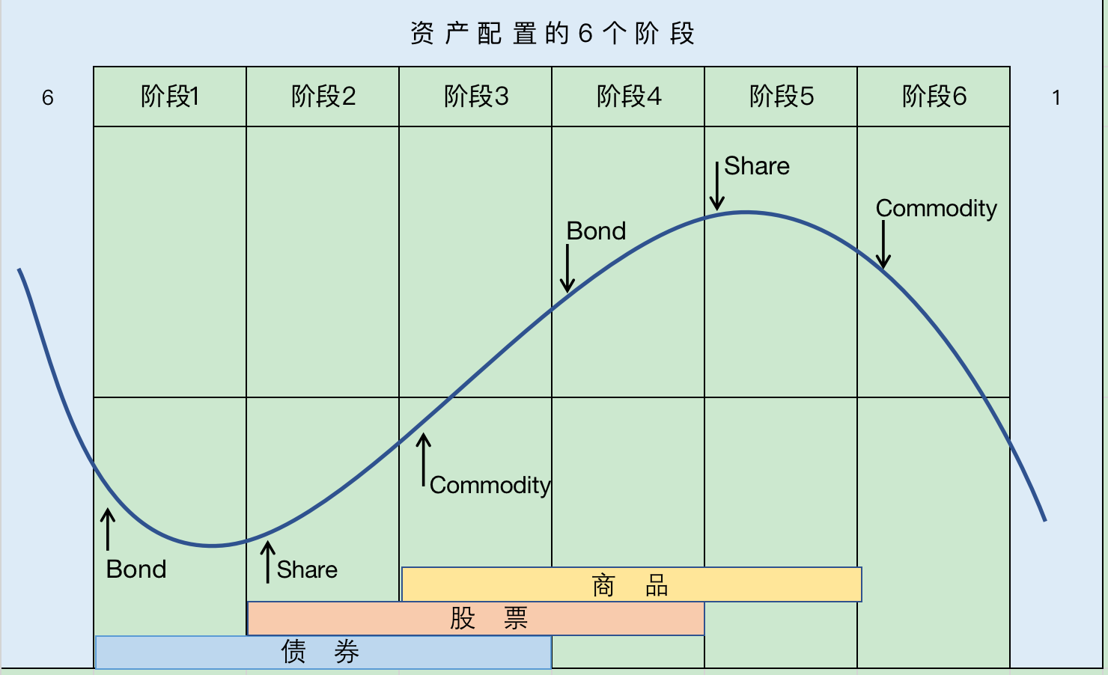
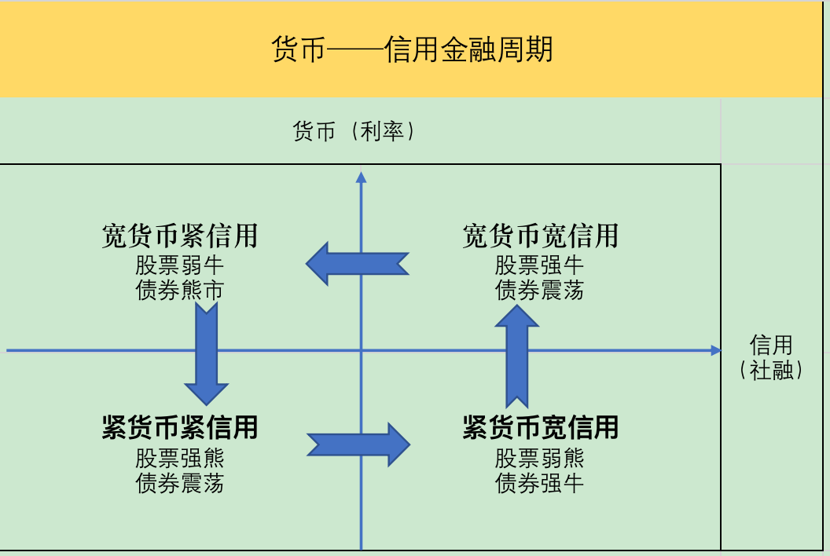
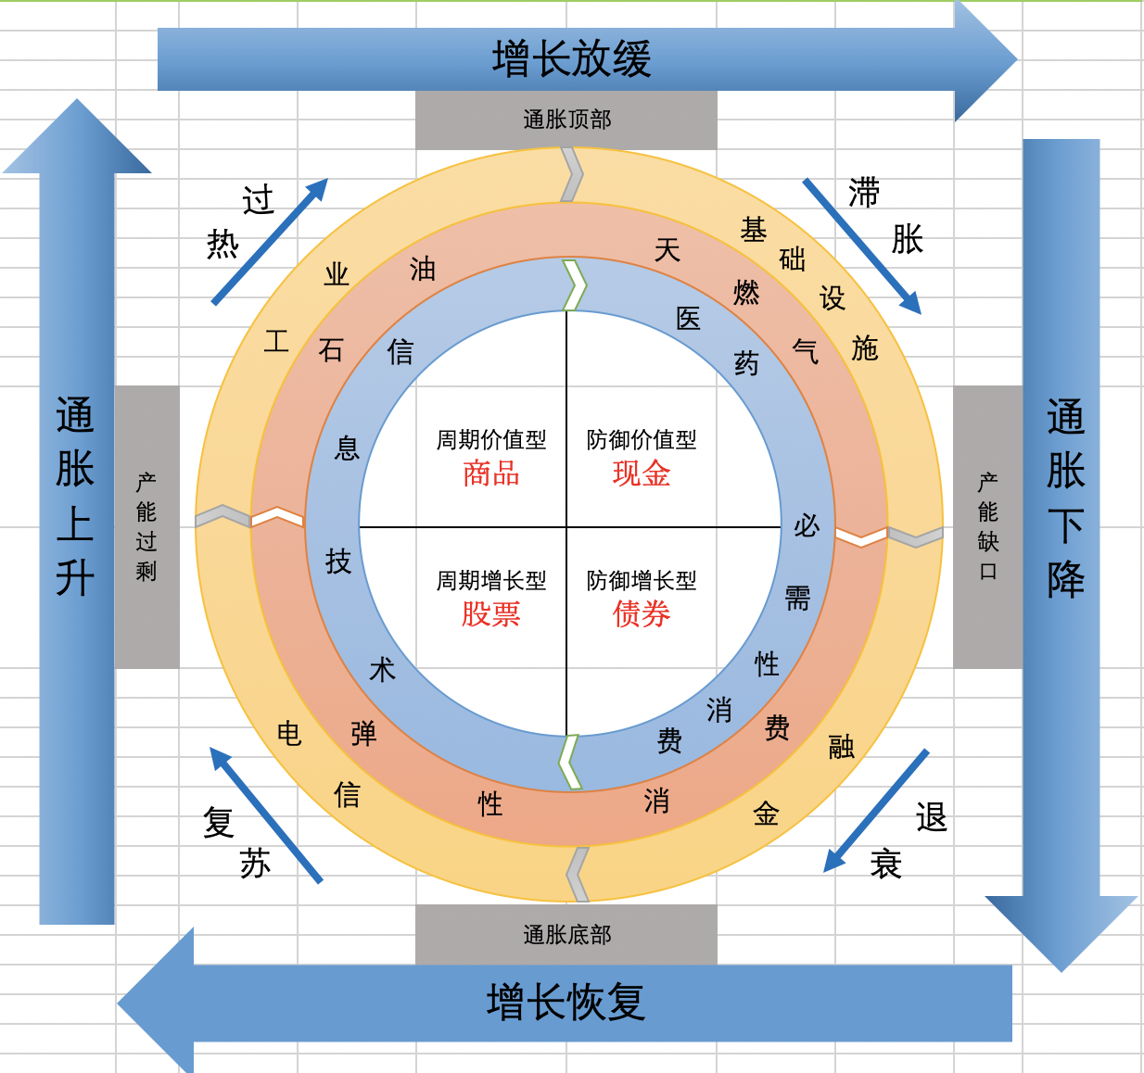
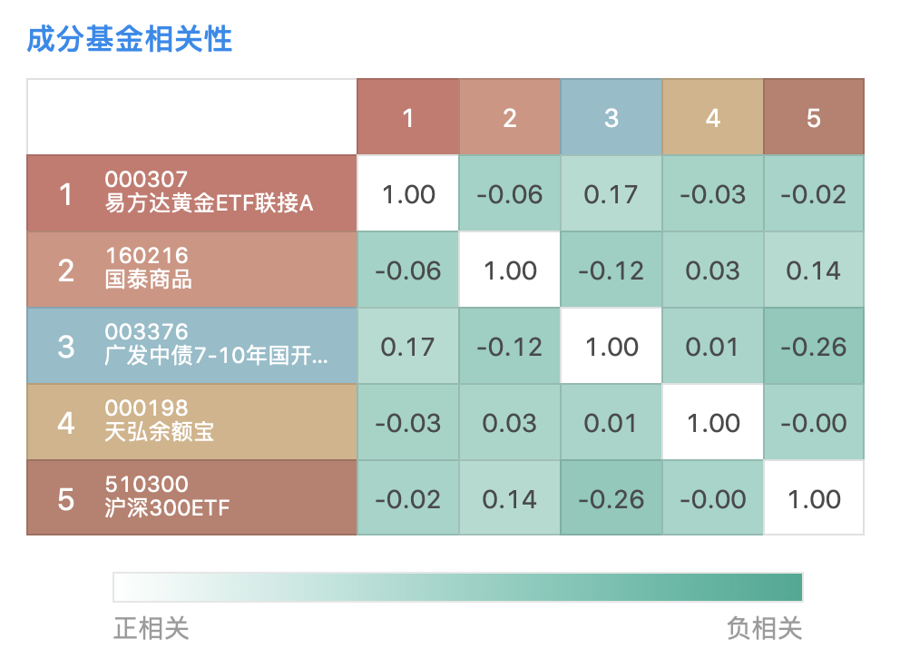
大类资产相关性为平均值，不代表细分后各自的相关性

